gcについての調査
gc（ガベージコレクション）まとめ
概要 | gc（ガベージコレクション）は、使い終わったメモリを自動的に解放する機能。使い終わったメモリとは、どこからも参照がなされていないメモリ領域のこと。Java等のプログラミング言語に実装されている。 ガベージコレクターがメモリ解放を行う。 多くの実装では、ガベージコレクト開始時に、プログラムとメモリの整合性を保つためにプログラムの本処理を中断させる実装（stop-the-world ガベージコレクタ）がなされている。 通常のGCでは、メモリ領域が満杯になってから、その全部に対して一気にGCの処理が行われる。 GCのアルゴリズムには、プログラムに対する要求が多岐にわたるので、多数の手法が考案されている。
特徴 | ・メモリリークの回避 ・オブジェクトの二重解放の回避 ・無効なポインタ（ダングリング・ポインタ）の回避
欠点 | ・メモリに予期しない参照が残っている場合、メモリ解放されない ・stop-the-world ガベージコレクタが実装されている場合、リアルタイムのシステムには適さない ・gcの処理がなされると、CPUが占有されてしまうので、パソコンに負荷が掛かる

<GCのイメージ図>
メモリ領域
○ ○ ×
ガベージコレクターによる、
メモリ解放
○ ○

GC前のメモリ領域 GC後のメモリ領域
ガベージコレクタによって、メモリ領域から不要なオブジェクトを除去して、
メモリ領域を使用できる状態にする。
※○…使用されているオブジェクト
×…不要なオブジェクト
空欄…使用されていないメモリ領域

<stop-the-worldのイメージ図>
GCの処理

プログラムの実行
プログラムの一時停止
プログラムの実行

GCの処理を行っている最中は、プログラムの処理は停止する。
このことを、「stop-the-world」という。
※縦棒はGCの発生と終了を表す

各gcオプション概要
GC（JVM)のオプション
オプション名 | 概要
CMS （-XX:+UseConcMarkSweepGC） (-XX:+UseParNewGC ) | Full GC のマーク＆スイープ処理の大半をアプリケーションスレッドと並行してメモリ管理を行うコレクター。世代別GCである。 マーク＆スウィープとは、オブジェクトから別のオブジェクトへの参照を辿ることで、到達可能なオブジェクトに印をつける。印が付いていないオブジェクトに割り当てられたメモリを解放する手法。 このCMSの「C」とは「同時」という意味で、それを示すように、幾つか分かれているフェーズの中に、アプリケーションを実行しながらFullGCを行えるフェーズがある。よって、全体的な処理時間を短縮することが可能となる。
G1GC （-XX:+UseG1gc ） | javaヒープ領域を「リージョン」といわれる領域に細分化して、それぞれにnew領域、old領域を割り当てて、メモリ管理を行うコレクター。世代別GCである。 このコレクターで実施される世代別GCは3種類（YoungGC・MixedGC・FullGC）ある。各GCのによって、GCを行う範囲が異なる。
シリアル型ガベージコレクター （-XX:+UseSerialGC） | シングルコア、若しくは、シングルスレッドの環境で行われるGC。世代別GCである。 GCのアルゴリズムはマーク＆スウィープとコンパクションである。
パラレル型ガベージコレクター （-XX:+UseParallelGC） （-XX:+UseParallelOldGC） | マルチコア環境で行われるGC。世代別GCである。 GCのアルゴリズムはシリアル型GCと同じくマーク＆スウィープとコンパクションである。

<マーク＆スウィープ>

※
※
※
※

※
※
 | → →
 | マーク処理 スウィープ処理

四角形は各オブジェクトを示す | 使用されたオブジェクトにマーク（※）を付与する | マーク未付与のオブジェクトを削除

<G1GC>
ヒープ領域 | youngGC実行対象
リージョン E S
O E E
S O S
E S
O E E
S O S

ヒープ領域を均等に細分化された1つ1つの領域を「リージョン」呼ぶ。 各リージョンにOld領域・New領域なのか割り当てる。 | ○で囲んだリージョンに対してyoungGCが行われる。 youngGCを生き残ったEdenリージョンのオブジェクトはSuvivorリージョンに移動、Suvivorリージョンで一定回数生き残ったオブジェクトはOldリージョンに移動する。 | MixedGCはNew領域とOｌｄ領域の一部が対象のGC。 FullFCはJavaヒープの全領域が対象のGC。
※E…Eden領域
S…Suvivor領域
O…Old領域
空欄…未使用

<シリアル型GC>
GC処理を行う

プログラムの実行
プログラムの実行
プログラムの一時停止

GCが発生するとプログラムは停止する。シリアル型GCは１つのコア（スレッド）でGC処理を行う。
※縦棒はGCの発生と終了を表す

○ ○
<コンパクション>
メモリ領域
○ ○
 | →

マーク＆スウィープなどで不要なオブジェクトを除去した場合、オブジェクトの存在する領域が不連続になることがある。
そこで、使用しているメモリ領域を一纏めにすることを「コンパクション」という。

<パラレル型GC>

GC処理を行う

GC処理を行う

プログラムの実行
プログラムの一時停止
プログラムの実行

パラレル型GCは２つ以上のコア（スレッド）で同時にCG処理を行う。
2つ以上のコア（スレッド）でGC処理を行うので、基本的にはシリアル型GCよりも処理が早い
※縦棒はGCの発生と終了を表す

シリアル型GC
シリアル型GC

【手順1】
eclipseで実行の構成を開き、VM引数に「-XX:+UseSerialGC」・「-Xloggc:SerialLog」・「-XX:+TraceGen0Time」・ 「-XX:+TraceGen1Time」・「-Xms32M」・「-Xmx64M」をオプションとして渡し、プログラムを実行する

<eclipseのプログラムの実行の構成画面>

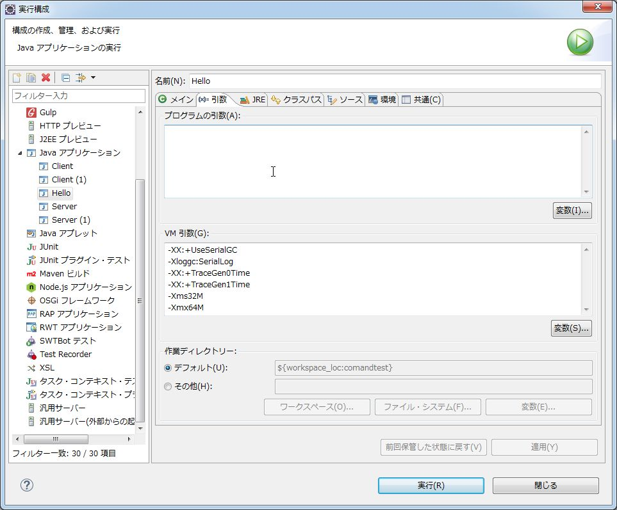

VM引数にシリアル型GCのオプションを渡す

【手順２】
繰り返し処理を100万回行うプログラムの終了を待ち、開始時刻と終了時刻（最後のメッセージが出力された時刻）を確認

<プログラム実行中画面>

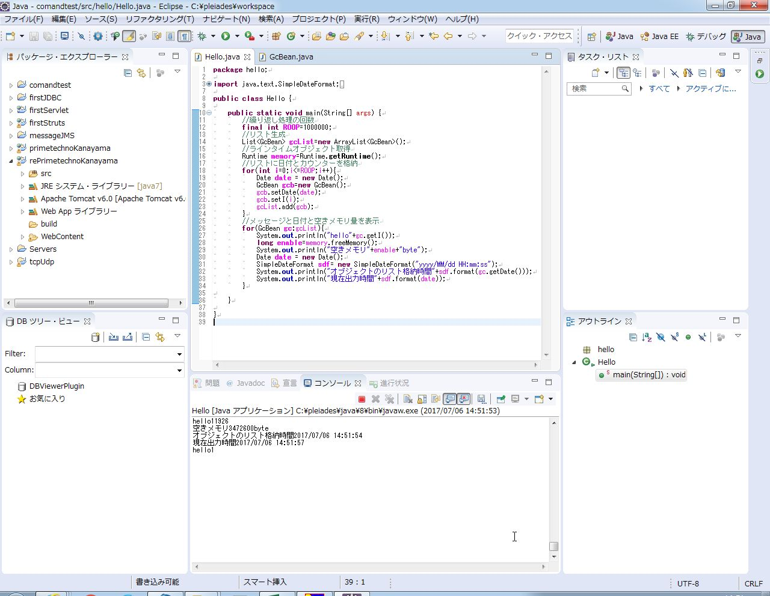

<プログラム終了後画面>

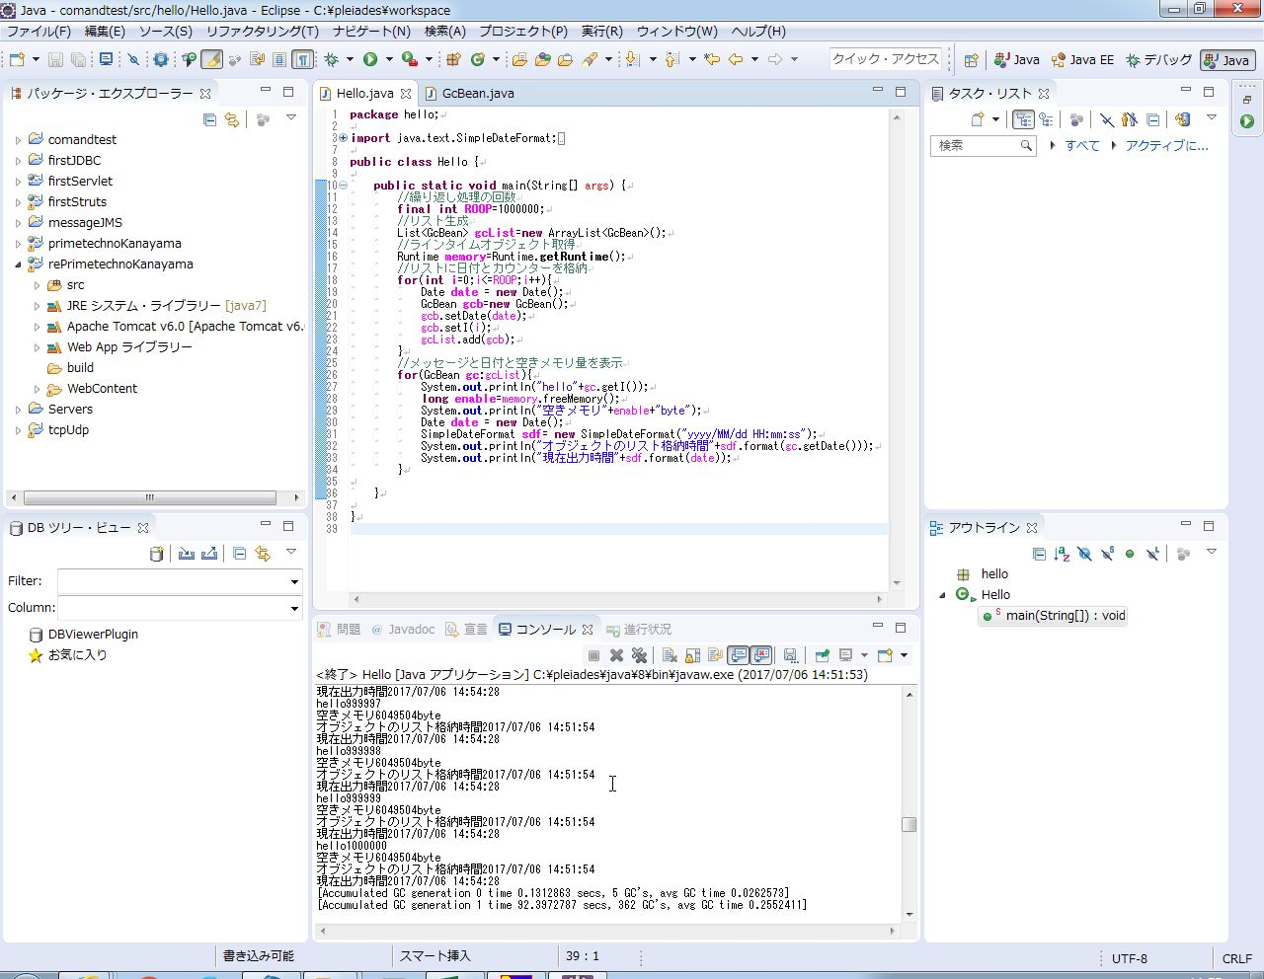

プログラムの開始から終了まで掛かった時間は2分35秒

【手順3】
GCログを記録したファイルの内容を確認する

<最初のGCログが記録されているログファイル>

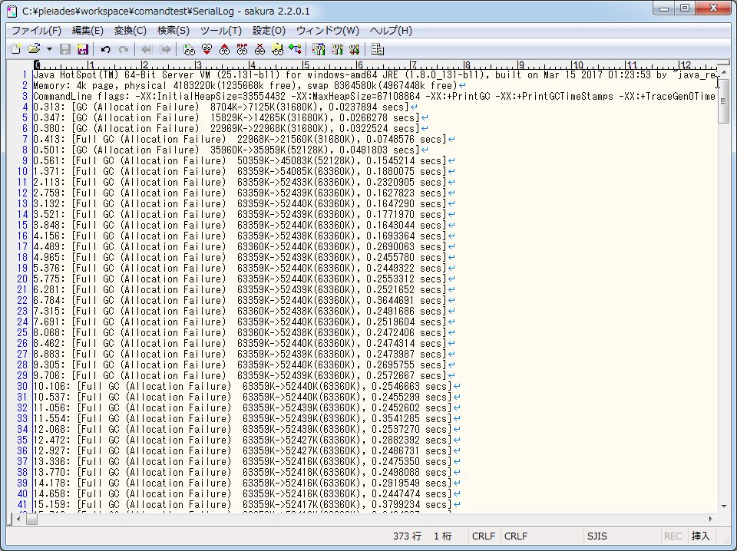

<発生したGCについてまとめたログファイル>

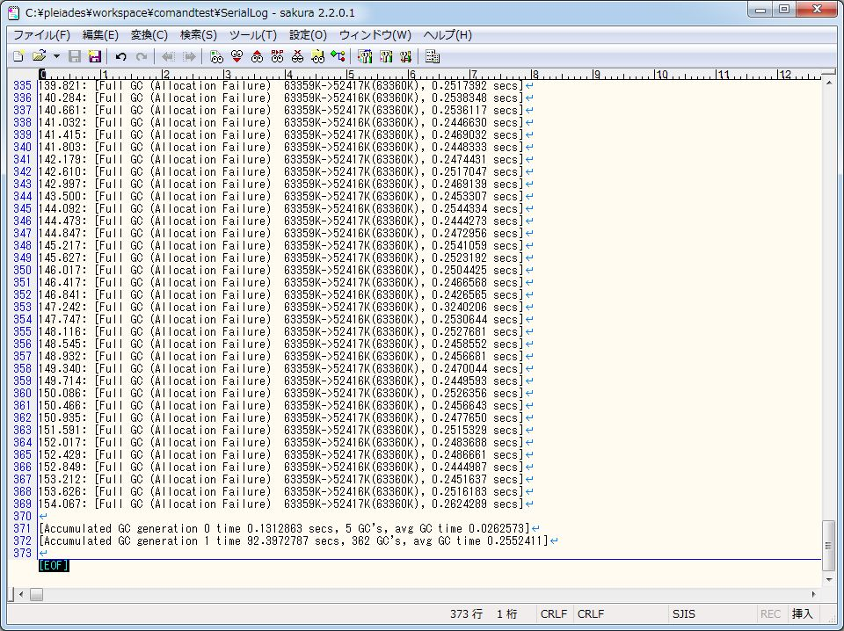

・通常のGC
回数 5回
平均処理時間 0.0262573秒
合計処理時間 0.1312863秒
・FullGC
回数 362回
平均処理時間 0.2552411秒
合計処理時間 92.3972787秒

パラレル型GC
パラレル型GC

【手順1】
eclipseで実行の構成を開き、VM引数に「-XX:+UseParallelGC」・「-Xloggc:ParallelLog」・「-XX:+TraceGen0Time」・ 「-XX:+TraceGen1Time」・「-Xms32M」・「-Xmx64M」をオプションとして渡し、プログラムを実行する

<eclipseのプログラムの実行の構成画面>

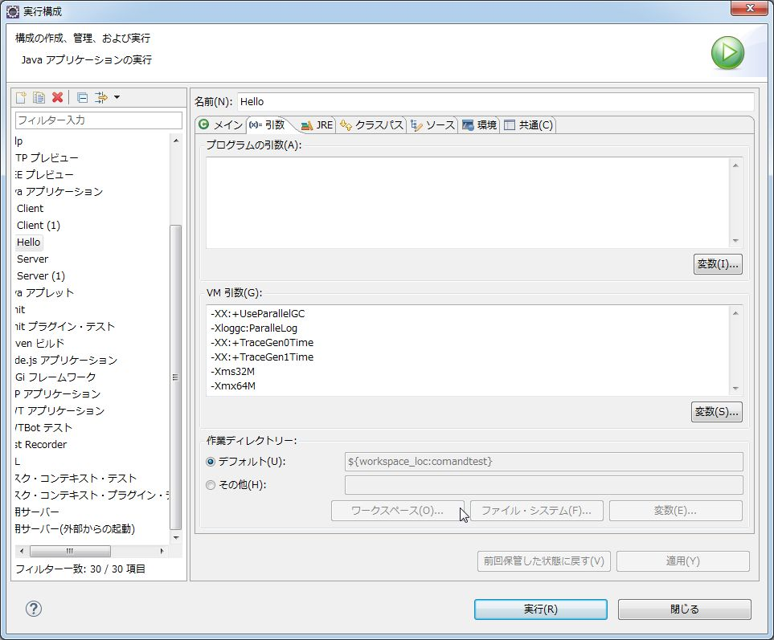

VM引数にパラレルGCのオプションを渡す

【手順２】
繰り返し処理を100万回行うプログラムの終了を待ち、開始時刻と終了時刻（最後のメッセージが出力された時刻）を確認

<プログラム実行中画面>

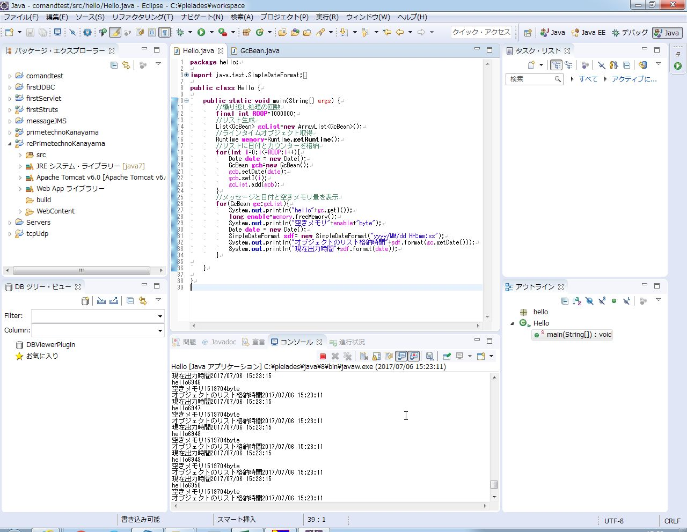

<プログラム終了後画面>

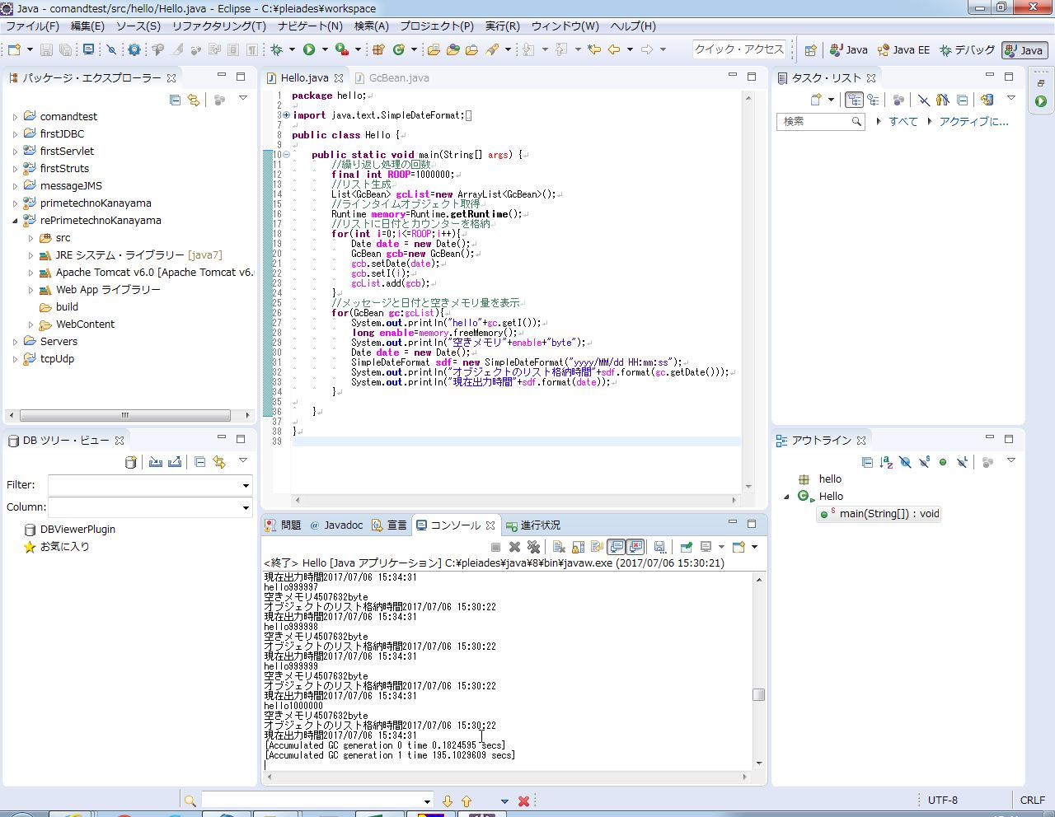

プログラムの開始から終了まで掛かった時間は4分10秒

【手順3】
GCログを記録したファイルの内容を確認する

<最初のGCログが記録されているログファイル>

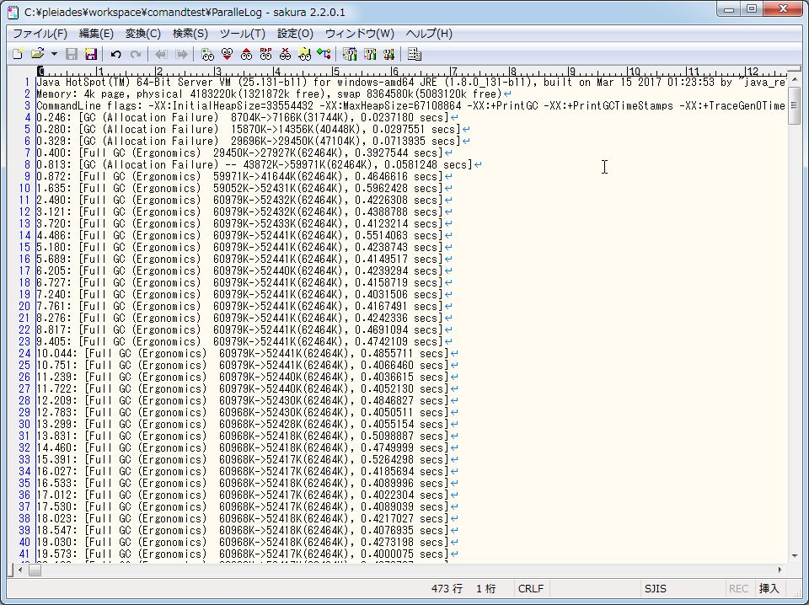

<発生したGCについてまとめたログファイル>

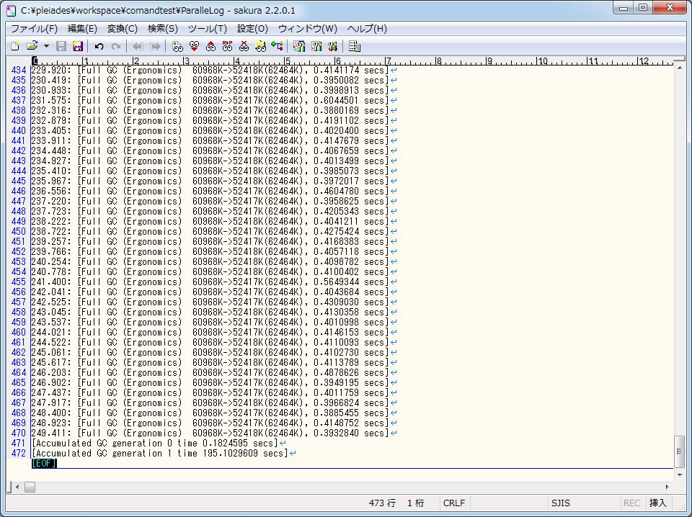

・通常のGC
合計処理時間 0.1824595秒
・FullGC
合計処理時間 195.1029609秒

CMS
CMS

【手順1】
eclipseで実行の構成を開き、VM引数に「-XX:+UseConcMarkSweepGC 」・「-Xloggc:CMSLog」・「-XX:+TraceGen0Time」・ 「-XX:+TraceGen1Time」・「-Xms32M」・「-Xmx64M」をオプションとして渡し、プログラムを実行する

<eclipseのプログラムの実行の構成画面>


VM引数にCMSのオプションを渡す

【手順２】
繰り返し処理を100万回行うプログラムの終了を待ち、開始時刻と終了時刻（最後のメッセージが出力された時刻）を確認

<プログラム実行中画面>



<プログラム終了後画面>



プログラム開始から終了まで掛かった時間は3分49秒

【手順3】
GCログを記録したファイルの内容を確認する

<最初のGCログが記録されているログファイル>

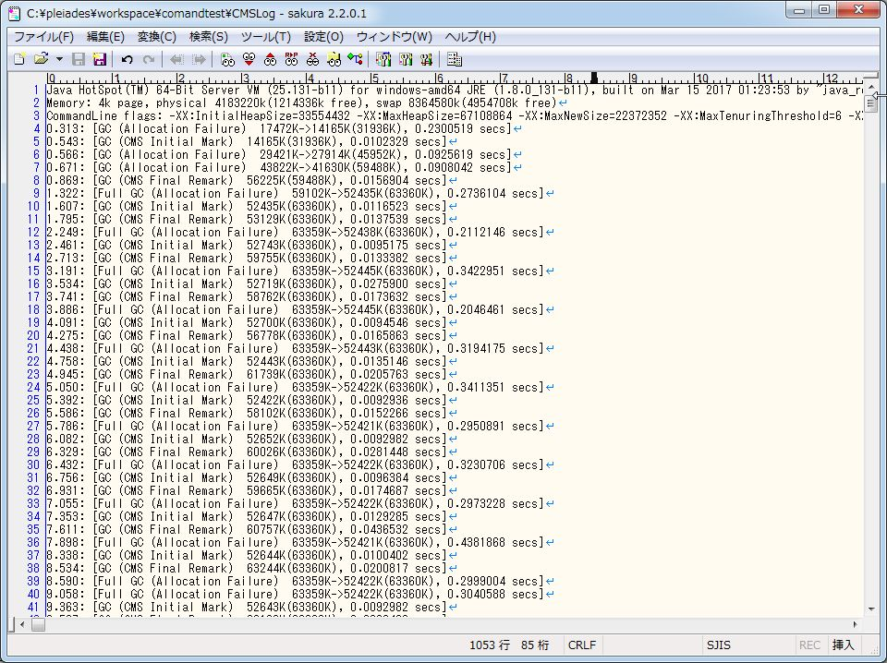

<発生したGCについてまとめたログファイル>
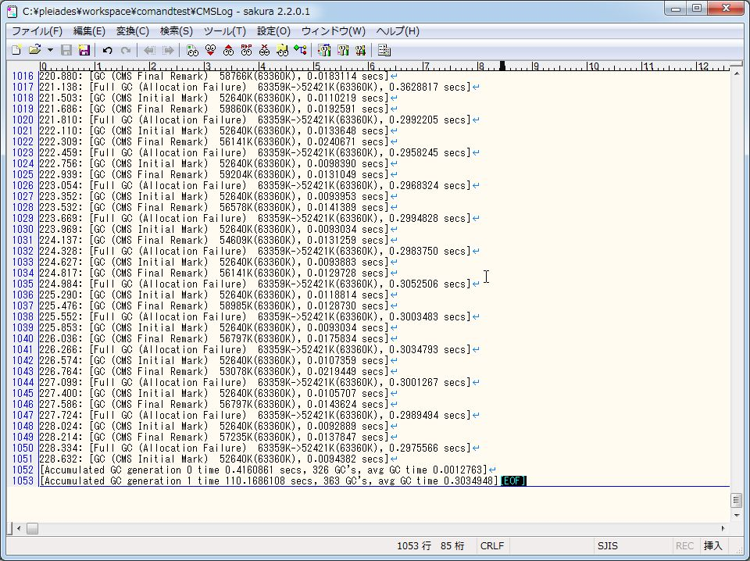

・通常のGC
処理回数 326回
平均処理時間 0.0012763秒
合計処理時間 0.4160861秒
・FullGC
処理回数 363回
平均処理時間 0.3034984秒
合計処理時間 110.1686108秒

G1GC
G1GC

【手順1】
eclipseで実行の構成を開き、VM引数に「-XX:+UseG1GC」・「-Xloggc:G1Log」・「-XX:+TraceGen0Time」・ 「-XX:+TraceGen1Time」・「-Xms32M」・「-Xmx64M」をオプションとして渡し、プログラムを実行する

<eclipseのプログラムの実行の構成画面>



VM引数にG1GCのオプションを渡す

【手順２】
繰り返し処理を100万回行うプログラムの終了を待ち、開始時刻と終了時刻（最後のメッセージが出力された時刻）を確認

<プログラム実行中画面>



<プログラム終了後画面>

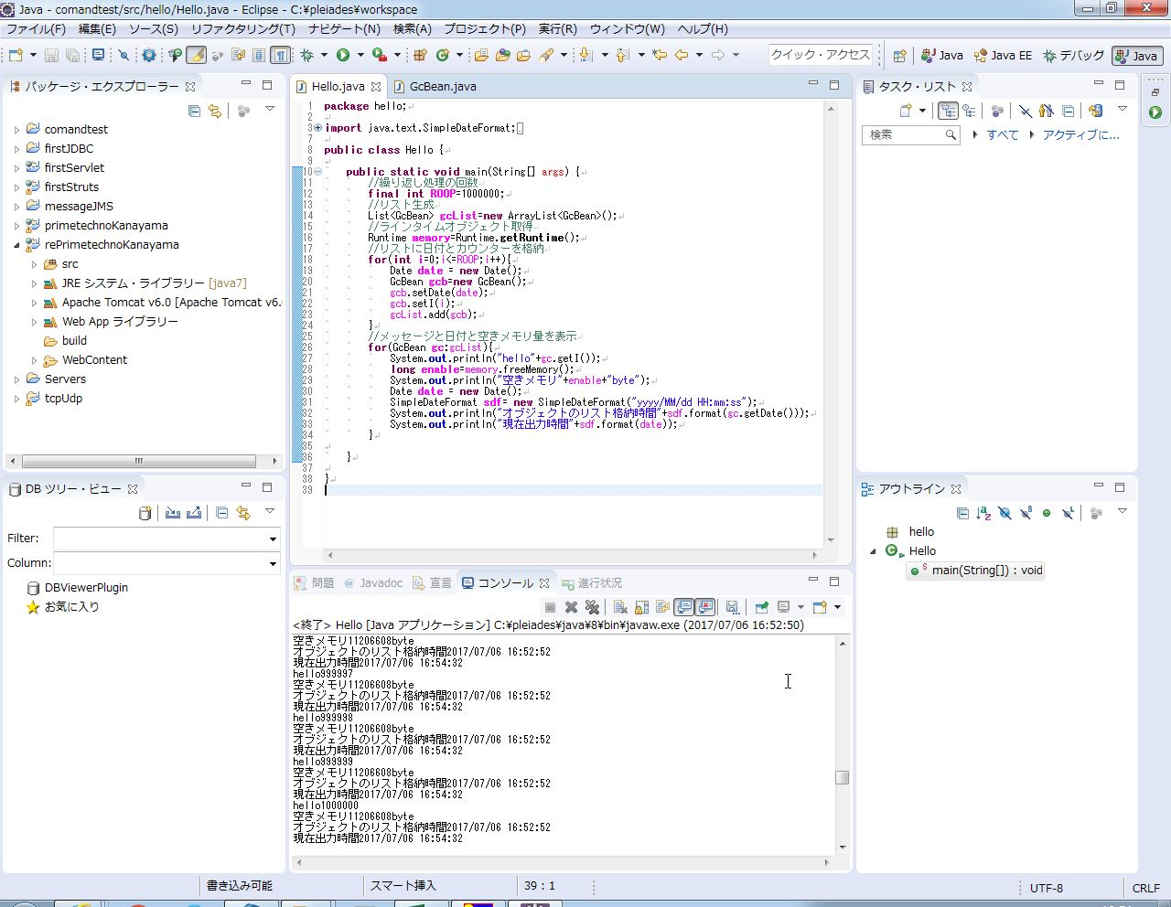

プログラムの開始から終了までに掛かった時間は1分42秒

【手順3】
GCログを記録したファイルの内容を確認する

<最初のGCログが記録されているログファイル>

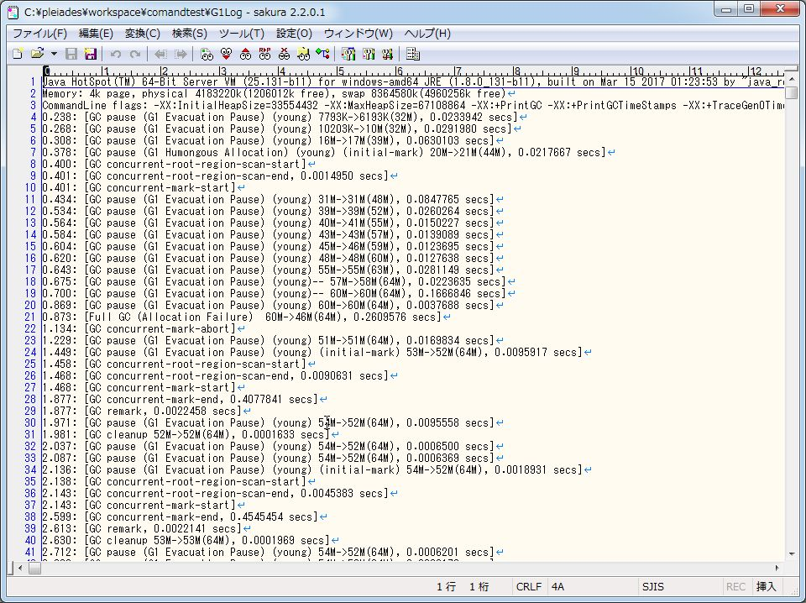

<発生したGCについてまとめたログファイル>

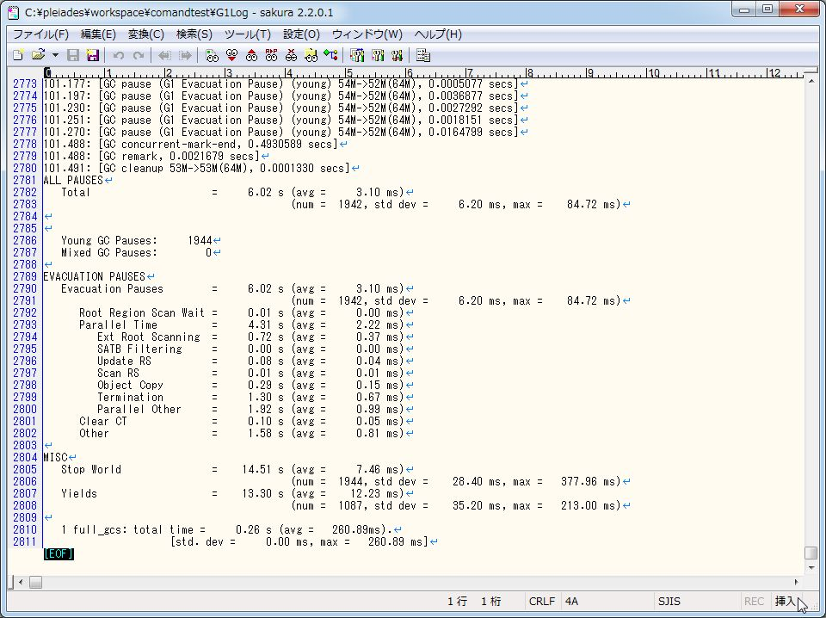

・youngGC
処理回数 1944回
平均処理時間 0.00310秒
合計処理時間 6.02秒
・FullGC 処理回数 1回
処理時間 0.26089秒

